表紙
「第6回ご当地タニタごはんコンテスト」

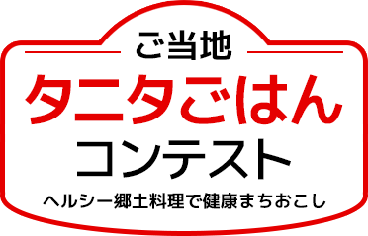

応募書類

（例）応募動機・メニュー画像
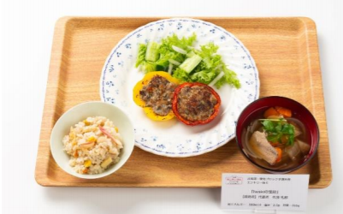
■応募動機 |  |  |  |  | 記載例

書類記載の参考として第2回全国大会進出チームの献立を掲載しています。
尚、当レシピの無断転載・複製を固く禁じます。

※炊飯後の重量で記載する
うるち米：重量変化率2.1
もち麦：重量変化率1.8

■応募メニューの料理名、メニュー全体の栄養価

iwakiの宝船 | 栄養価 |  |  | 主食量 |  | 153
 |  |  |  |  |  |  | g
・パプリンポーポー焼き | エネルギー | 784 |  | 主菜量 |  | 120
・おくちプチプチ海ご飯 |  |  | kcal |  |  |  | g
・骨まで愛します。 | 塩分 | 2.3 |  | 野菜使用量 |  | 245
 |  |  | g |  |  |  | g
各項目の数値は下記の通りでお願いします
・エネルギー 整数（小数第1位を四捨五入）
・塩分 小数第1位（小数第2位を四捨五入）
・主食量 整数（小数第1位を四捨五入）
・主菜量 整数（小数第1位を四捨五入）
・野菜使用量 整数（小数第1位を四捨五入）
■応募メニューの完成画像（カラー）

※下記の枠内に応募メニューの写真を貼り付けてください。メニュー全体が確認できる形での撮影をお願いします。
（複数のメニューが合わさる場合は、基本的には同じ画像内に収まるように撮影ください）

（例パプリンポーポー焼き）料理名・郷土料理の説明・食事の工夫
料理名 | iwakiの宝船 ～パプリンポーポー焼き～ |  |  |  |  |  | 記載例

ベースとした | ポーポー焼き
郷土料理
応募 | 福島県
都道府県
栄養価 | エネルギー | ： | 337 |  | 塩分 | ： | 0.7
 |  |  |  | kcal |  |  |  | g

■ 郷土料理についての説明
郷土料理の説明など「インターネットを参考にしても良いが転載は禁止です

郷土料理の由来や特徴、どんなときに食べるか等
ベースとした郷土料理についての説明を記載してください。
※転載が発覚した場合は審査対象外となります。

■ 郷土料理の課題

郷土料理を継承していく上での課題を記載してください。
例）・作るのに時間がかかる
・保存食として作られていたため塩分が高い

■ 郷土料理の課題や「タニタが考える健康的な食事の目安」を満たすための工夫
課題を解決するための工夫や、目安を満たすための工夫を記載してください
例）・下処理が必要ない食材で代用
・調味料を少なくしたかわりに、食欲をそそる香りを追加した

（例おくちプチプチ海ご飯）料理名・郷土料理の説明・食事
料理名 | Iwakiの宝船 ～おくちプチプチ海ご飯～ |  |  |  |  |  | 記載例

ベースとした | ほっきめし
郷土料理
応募 | 福島県
都道府県
栄養価 | エネルギー | ： | 328 |  | 塩分 | ： | 0.9
 |  |  |  | kcal |  |  |  | g

■ 郷土料理についての説明
郷土料理の説明など「インターネットを参考にしても良いが転載は禁止です
郷土料理の由来や特徴、どんなときに食べるかなど、ベースとした郷土料理についての説明を記載してください。
※転載が発覚した場合は審査対象外となります。
郷土料理の由来や特徴、どんなときに食べるかなど、ベースとした郷土料理についての説明を記載してください。
※転載が発覚した場合は審査対象外となります。

■ 郷土料理の課題

郷土料理を継承していく上での課題を記載してください。
例）作るのに時間がかかる
保存食として作られていたため塩分が高い

■ 郷土料理の課題や「タニタが考える健康的な食事の目安」を満たすための工夫
課題を解決するための工夫や、目安を満たすための工夫を記載してください
例）下処理が必要ない食材で代用
調味料を少なくしたかわりに、食欲をそそる香りを追加した

（例骨まで愛します。）料理名・郷土料理の説明・食事
料理名 | Iwakiの宝船 ～骨まで愛します。～ |  |  |  |  |  | 記載例

ベースとした
郷土料理
応募
都道府県
栄養価 | エネルギー | ： | 119 |  | 塩分 | ： | 0.7
 |  |  |  | kcal |  |  |  | g

■ 郷土料理についての説明
郷土料理の説明など「インターネットを参考にしても良いが転載は禁止です
郷土料理の由来や特徴、どんなときに食べるかなど、ベースとした郷土料理についての説明を記載してください。
※転載が発覚した場合は審査対象外となります。
郷土料理の由来や特徴、どんなときに食べるかなど、ベースとした郷土料理についての説明を記載してください。
※転載が発覚した場合は審査対象外となります。

■ 郷土料理の課題

郷土料理を継承していく上での課題を記載してください。
例）作るのに時間がかかる
保存食として作られていたため塩分が高い

■ 郷土料理の課題や「タニタが考える健康的な食事の目安」を満たすための工夫
課題を解決するための工夫や、目安を満たすための工夫を記載してください
例）下処理が必要ない食材で代用
調味料を少なくしたかわりに、食欲をそそる香りを追加した

